플레이어 조작
1. 기획의도
 | * 플레이어의 조작법에 대한 설정 작성

2. 내용

 | * 조작부 / 공격부 / 아이템부로 조작계를 구분한다.

아이템부

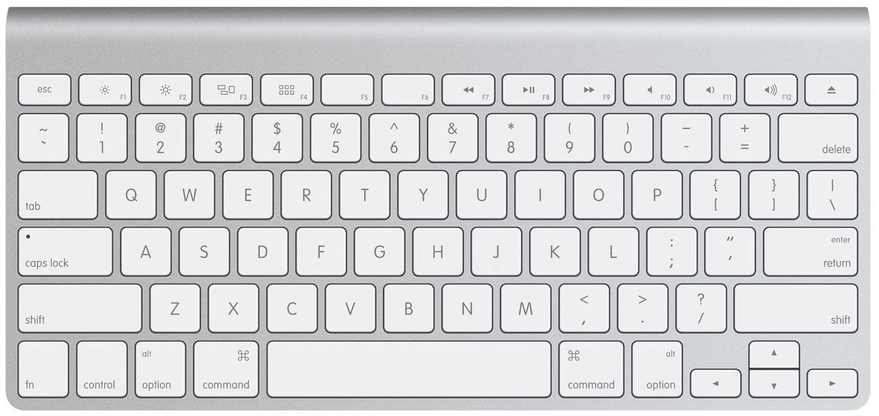

공격부

조작부

 | * 플레이어가 기본적으로 사용하게 되는 기본 조작 / 상태는 다음과 같다.

 |  |  |  | 대기 | 걷기 | 뛰기 | 공격 | 피해입음
 |  |  |  | 회피 | 점프 | 공격 | 스킬 | 아이템 | 상호작용
3. 기본 조작법

 | 대기

 | * 아무런 조작을 하고 있지 않은 경우 애니메이션이 재생된다.
 |  | * 기본적으로 idle 애니메이션 재생
 |  |  | * 전투모드에 돌입한 후에는 fightIdle 재생
 |  |  |  | * 직접 공격을 하는 경우
 |  |  |  | * 플레이어가 피해를 입은 경우
 |  |  |  | * 전투모드에 돌입한 후에 5초 이상 전투를 진행하지 않을 경우 다시 idle 애니메이션 재생
 |  |  | * idle 애니메이션이 10초 이상 지속될 경우 idle_action 재생 후 다시 idle 애니메이션 반복

 |  |  |  | 구분 | 5초 이하 | 5초 이상 지속
 |  |  |  | 비전투 | idle | idle_action
 |  |  |  | 전투 | fightIdle | idle

 | 걷기

 | * 기본적으로 키보드의 방향키를 사용해 조작을 한다.
 | * 두 개 이상의 키를 조합하여 대각선 이동이 가능하다.
 | * 특정 방향의 이동키를 누르는 도중 반대키를 누르면 입력을 무시한다.
 | * 이동(걷기) 시에는 캐릭터가 이동방향을 바라보며 run 애니메이션을 재생한다.

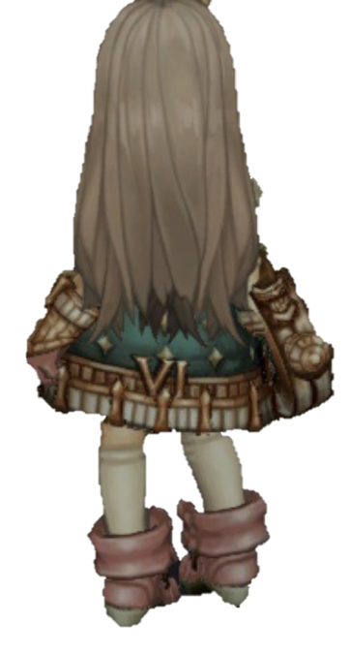

 | * 전투모드에 돌입한 이후에 걷기를 사용하면 fightRun을 재생한다.
 |  | * 직접 공격을 하는 경우
 |  | * 플레이어가 피해를 입은 경우
 |  | * 전투모드에 돌입한 후에 5초 이상 전투를 진행하지 않을 경우 다시 idle 애니메이션 재생

 | * 방향키를 이용해 이동하다가 멈출 경우 가속도에 관계 없이 즉시 행동을 멈춘다.
 | * 이동이 불가능한 경우
 |  | * 앉아있을 경우
 |  | * 점프중인 경우
 |  | * 회피중인 경우
 |  | * 공격 / 스킬 사용중인 경우
 |  |  | * 예외로 공격 중 '방향'을 바꾸는 것은 허용된다.
 |  | * 상태이상 스킬에 걸려있는 경우
 |  |  | * 스턴 등
 |  | * 강한 공격에 의해 경직된 경우
 |  | * 스킬 공격에 의해 넘어진 경우

 | 뛰기

 | * A키를 누름과 동시에 이동 조작을 할 경우(방향키) 달리기를 사용한다.
 | * 달리는 중에는 기력(mp)를 playerSkill.txt의 설정된 값만큼 소모한다.
 | * 달리는 중에는 진행 방향을 바라보며 run 애니메이션을 호출한다.

 | * 달리는 도중 A를 손에서 뗄 경우, 달리기를 취소하고 진행방향으로 걸으며 walk 애니메이션 실행

 | * 플레이어가 전투모드에 진입한 경우 진행방향을 유지한 상태에서 fightRun 애니메이션을 호출한다
 |  | * 단, 강한 공격이나 스킬 공격 등에 의해 전투모드에 돌입한 경우 달리기를 중지한다.
 |  | * 강한공격 미만의 약한 공격의 경우, 진행 방향을 유지하며 fightRun 애니메이션으로 변경된다.
 |  | * fightRun을 유지하는 상태에서는 달리기를 유지하는 동안 계속 유지된다.
 |  | * 플레이어가 멈춰 fightIdle로 전환한 이후, 대기모드의 애니메이션을 따른다.

 | 공격

 | * 플레이어의 공격 수단으로는 약한공격 / 강한공격 / 스킬공격으로 구분한다.
 | * 각 공격 애니메이션 종료 후 fightidle 애니메이션으로 돌아간다.

 |  |  |  | 약한공격 | 강한공격 | 스킬공격
 |  |  |  | S | D | Q, ,W, E, R

 | * 약한공격(S)를 누르면 플레이어가 보고있는 방향으로 약한공격을 실행한다
 |  | * playerSkill.txt에 의거해 플레이어의 공격을 실행한다.
 |  | * 각 공격 애니메이션이 끝난 후 0.7초 이내에 같은 공격을 실행하면 다음 공격으로 이어진다.
 |  |  | * 예를들어 약한공격1 연속으로 사용 -> 2, 3, 4를 순서대로 시행
 |  |  |  | * 약한공격1 사용 후 0.7초 안에 다시 S버튼 클릭 -> 약한공격2 실행
 |  |  |  | * 약한공격1 사용 후 아무런 동작도 시행하지 않음 -> fightIdle 실행
 |  | * 공격 사이에 방향키를 입력할 경우, 해당 방향으로 약한공격 실행

 | * 강한공격(D)를 누르면 플레이어가 보고있는 방향으로 강한공격을 실행한다.
 |  | * 각각의 강한 공격은 약한 공격2, 3, 4 실행 후에 사용 가능하다.

 |  | 구분 |  | 약한공격1 | 약한공격2 | 약한공격3
 |  | 사용 |  | 강한공격1 | 강한공격2 | 강한공격3

 |  | * 각각의 강한공격은 약한공격과 마찬가지로 이전 공격 실행 후 0.7초 이내에 실행해야 한다.
 |  | * 강한공격의 애니메이션이 끝나기 전까지 아무런 행동을 취할 수 없다.
 |  | * 약한공격과 마찬가지로 방향키와 함께 실행하면 원하는 방향으로 공격할 수 있다.

 | * 각각의 스킬버튼(Q, W, E, R)을 누르면 playerSkill.txt에 의거해 각 스킬을 실행한다.
 |  | * 플레이어가 향하고 있는 방향으로 스킬을 시전한다.
 |  | * 스킬버튼은 약한공격, 강한공격의 애니메이션이 진행중이라도 즉시 사용할 수 있다.
 |  |  | * 이 경우 해당 공격을 즉시 중지하고 스킬을 시전한다.
 |  | * 강한공격과 마찬가지로 애니메이션이 끝나기 전까지 아무런 행동도 취할 수 없다.

 | * 공격중 강한공격 이상의 공격을 당했을 경우, 즉시 공격을 중지하고 피격 애니메이션을 실행한다.

 | 피해입음

 | * 플레이어가 피해를 입었을 때에 대한 설정이다.

 | * 플레이어의 피격 애니메이션은 plyaerSkill.txt와 monterSkill.txt에 설정된 power의 값에 따라 다르게 표출된다.

 | * 기본적으로 강한 공격에 피해를 당했을 때는 normalDam1, normalDam2 중 임의로 표출된다.
 | * 스킬공격을 당했을 경우 hardDam 애니메이션을 표출한다.

 | 회피

 | * 플레이어는 회피 스킬을 적의 공격을 회피하는 등의 상황에 사용할 수 있다
 | * 기본적으로 회피스킬은 A키를 사용해 발동되며, playerSkill.txt에 정의된 기력을 소모하며 정해진 거리를 이동한다.

 | * 회피 사용 시 플레이어가 바라보고 있는 방향으로 사용한다
 |  | * 회피 사용 중 방향전환은 가능하지 않다.

 | * 회피스킬은 어떤 약한공격 / 강한공격 / 스킬공격 중에도 해당 모션을 취소하고 바로 사용할 수 있다.
 |  | * 해당 애니메이션을 종료시키고 즉시 dodge 애니메이션을 사용한다.
 | * 회피스킬 사용 중 모든 아이템을 사용할 수 없다.

 | * 플레이어 회피스킬 사용중 피격을 당했을 경우 스킬공격을 제외하고 나머지 공격은 피해만 입고 해당 애니메이션은 재생하지 않는다.
 |  | * 스킬공격을 당했을 때는 즉시 회피를 취소하고 hardDam 애니메이션을 재생한다.

 | 점프

 | * 플레이어는 스페이스바를 누르면 최초 입력방향, 혹은 제자리에서 점프를 할 수 있다.
 |  | * playerSkill.txt에 정의된 시간만큼 공중에 머무르며, jump 애니메이션을 재생한다.
 |  | * 플레이어 캐릭터는 0.5m 만큼 상승한다.

 | * 점프는 기본적으로 어떤 자원도 소모하지 않는다.
 | * 점프중 방향전환이 불가능하다
 |  | * 최초 점프방향 외에 방향키의 입력을 무효화한다.

 | * 점프중에는 일부 아이템의 사용이 가능하다.
 |  | * 물약류
 |  | * 추후 아이템쪽 기획서가 완성되면 이 부분 리스트업 필요

 | * 점프중에는 기본적으로 스킬 사용이 불가능하지만, 일부 스킬은 사용이 가능하다.
 |  | * playerSkill.txt 에 점프스킬로 정의된 스킬만 사용 가능하다.

 | * 점프중 몬스터에게 피격을 당했을 경우, 즉시 해당 피격에 맞는 애니메이션을 재생한다.
 |  | * 단, 피격을 당하지 않았을 경우의 위치로 이동하면서 애니메이션을 재생한다.
 | * 만약 점프를 헀을 때 천장등이 닿았을 경우 애니메이션 더 빠르게 재생해서 즉시 점프동작을 마친다.
 | * 실제 공중 체공시간보다 애니메이션 시간이 약간 더 길게 설정하여 바닥에 닿았을 때, 착지동작과 동시에 미끄러지듯 약간 이동할 수 있다.

실제 점프 체공시간
플레이어 이동 가능

Jump 애니메이션 재생시간

 |  | * 점프가 끝나고 jump 애니메이션 재생이 진행중일 때 이동 외에 다른 행동을 취하면 즉시 jump애니메이션을 취소하고 해당 애니메이션을 보여준다.

 | 스킬

 | * 플레이어는 Q, W, E, R 버튼을 통해 등록된 스킬을 사용할 수 있다.
 |  | * 스킬의 사용은 약한공격 / 강한공격 사용 중 즉시 행동을 취소하고 사용할 수 있다.
 |  | * 일부 스킬은 점프중에만 사용중인 것도, 달리기중에만 사용할 수 있는 스킬이 있다.
 |  |  | * 이는 playerSkill.txt 에서 별도로 정의한다.
 |  | * 플레이어가 해당 버튼을 누를 시 보고있는 방향으로 스킬을 사용한다.
 |  |  | * 스킬에 따라 스킬 사용중 방향전환이 가능할수도, 불가능할수도 있다. 이는 playerSkill.txt에서 정의한다.
 | * 스킬 사용중 약한 피해와 강한 피해는 무시하고, 스킬공격을 당했을 경우 즉시 스킬을 취소하고 hardDam을 재생한다.

 | 아이템

 | * 플레이어는 1 ~ 6번 번호키를 사용해 등록된 아이템을 사용할 수 있다.
 | * 플레이어는 대기, 걷기 또는 달리기 상태일 때만 아이템을 사용할 수 있다.

 | 상호작용

 | * 플레이어는 퀘스트 등의 특정 상호작용 가능 대상의 일정 거리 이내에서 스페이스바를 누르면 상호작용을 할 수 있다.

